상품제안서
타포린가방 [42x40x25] | 상품코드: S40526

 |  |  |  |  |  |  | 02-713-8555 | www.synergygift.co.kr
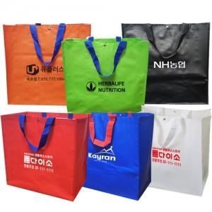

【상세/제작정보】 | <p><span style="font-size: 14pt;">※ 3,000개 이상부터 ​사이즈 및 컬러​ 주문제작 가능합니다</span></p><p><span style="font-size: 14pt;">※ 운임비 별도 발생 됩니다.</span>&nbsp;</p>

【인쇄/포장옵션】 | 실크 / OPP(비닐)

【공급단가】 | 수량 | 200~ | 500~ | 1,000~ | 5,000~ | 10,000~
*VAT별도 | 단가 | 1,200원 | 1,140원 | 1,100원 | 1,020원 | 990원

【상품 URL】 | https://www.synergygift.co.kr:443/src/goods_detail.php?gdno=40526

